Worksheet
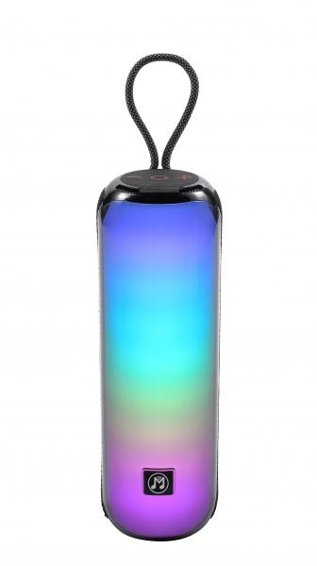
MusicMan BT-Lautsprecher mit RGB-Licht BT-X66

Artikelnummer | 5175 |  | VE | 10
EAN | 4260358126548 |  | Stück pro Palette | 420
Zollnummer | 85182100 |  | Lagen Pro Palette | 6

Abmessungen - Artikel
Länge(cm) | Breite(cm) | Höhe(cm) | Gewicht(g)
7.5 | 7.5 | 25 | 668

Abmessungen - Artikelverpackung
Länge(cm) | Breite(cm) | Höhe(cm) | Leergewicht(g) | Gewicht(g) Artikel+Verpackung
10 | 10 | 27.5 | 97 | 794

Abmessungen - VE Karton (Masterkarton)
Länge(cm) | Breite(cm) | Höhe(cm) | Gewicht(g)
51.5 | 29 | 21.3 | 8000

Verpackung - Bestandteile
Rest Zubehör (g) | Papier/Pappe (g) | Styropor (g) | Kunstst. Hohlkörper(g) | Kunstst. Folien(g) | Materialverbunde (g)
12 | 21 | 0 | 0 | 0 | 0

Batterie- / Akkuinformationen
Batterie-benötigt | Batterie enthalten | Batterie-Typ | Batterie-System(Art)
Ja | Ja | Akku | Li-Ion - Lithium-Ionen-Akku
Anzahl(stk.) | Gewicht/Stk.(g) | Energiedichte(WH/Kg) | Leistung(WH)
1 | 43 | 154.88 | 6.66

Lithium Baterie
Energiegehalt | Gewicht (Kg)
1.8 | 43.5

Weiterführende Informationen
Technaxx Reseller Portal

